Hoja1
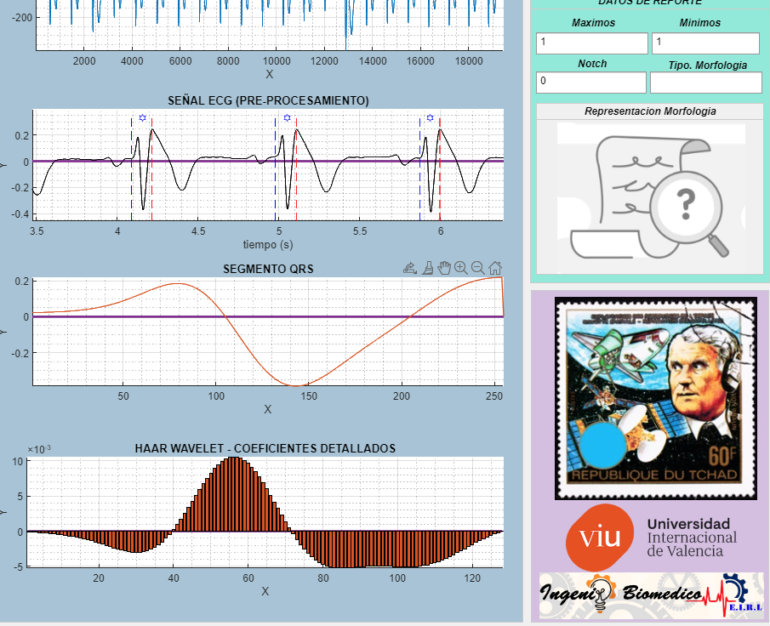
N | SEÑAL ECG | DERIVACIONES ECG |  |  |  |  |  |  |  |  |  |  |  | repercusion de cirterio de puntaje (altera al modificar) | EFECTIVIDAD | GLOBAL | 39.24%
 |  | BIPOLARES |  |  | AUMENTADAS |  |  | PRE-CORDIALES |  |  |  |  |  |  | INDIVIDIDUAL | DERIVACION | EDAD
 |  | I | II | III | AVR | AVL | AVF | V1 | V2 | V3 | V4 | V5 | V6 | OBSERVACIONES
1 | paciente1 | 0 | 1 | 1 | 0 | 0 | 1 | 1 | 0 | 1 | 1 | 1 | 1 |  | 8
2 | paciente2 | 0 | 0 | 1 | 0 | 0 | 1 | 1 | 1 | 1 | 1 | 1 | 1 |  | 8
3 | paciente3 | 0 | 1 | 1 | 1 | 0 | 1 | 1 | 0 | 1 | 1 | 1 | 1 |  | 9
4 | paciente4 | 0 | 0 | 1 | 0 | 1 | 1 | 1 | 1 | 0 | 0 | 0 | 0 |  | 5
5 | paciente5 | 0 | 1 | 1 | 0 | 0 | 1 | 1 | 0 | 1 | 1 | 0 | 0 |  | 6
6 | paciente6 | 0 | 1 | 1 | 0 | 1 | 1 | 0 | 1 | 1 | 1 | 1 | 1 |  | 9
7 | paciente7 | 0 | 0 | 1 | 0 | 0 | 1 | 1 | 0 | 1 | 0 | 0 | 0 |  | 4
9 | paciente8 | 0 | 1 | 1 | 0 | 0 | 1 | 0 | 0 | 0 | 0 | 1 | 1 |  | 5
10 | paciente9 | 0 | 0 | 1 | 1 | 0 | 0 | 1 | 1 | 0 | 0 | 0 | 0 |  | 4
11 | paciente10 | 1 | 0 | 1 | 1 | 0 | 0 | 1 | 1 | 0 | 0 | 0 | 0 |  | 5
12 | paciente11 | 0 | 0 | 1 | 0 | 0 | 0 | 1 | 1 | 0 | 0 | 0 | 0 |  | 3
13 | paciente12 | 0 | 0 | 1 | 0 | 0 | 0 | 1 | 0 | 1 | 0 | 0 | 0 |  | 3
14 | paciente13 | 0 | 0 | 1 | 0 | 0 | 0 | 1 | 1 | 0 | 0 | 0 | 0 |  | 3
15 | paciente14 | 0 | 0 | 0 | 1 | 0 | 0 | 1 | 1 | 1 | 0 | 0 | 0 |  | 4
17 | paciente 15 | 0 | 0 | 1 | 0 | 0 | 1 | 1 | 1 | 1 | 0 | 1 | 1 |  | 7
18 | paciente 16 | 1 | 1 | 1 | 0 | 1 | 1 | 1 | 1 | 0 | 0 | 0 | 1 |  | 8
19 | paciente 17 | 1 | 0 | 1 | 0 | 1 | 0 | 0 | 0 | 0 | 0 | 0 | 0 |  | 3
20 | paciente 18 | 0 | 0 | 1 | 0 | 1 | 0 | 1 | 1 | 1 | 0 | 0 | 0 |  | 5
21 | paciente 19 | 1 | 0 | 0 | 0 | 0 | 0 | 1 | 1 | 1 | 1 | 1 | 1 |  | 7
22 | paciente 20 | 0 | 0 | 0 | 0 | 0 | 0 | 1 | 1 | 1 | 1 | 0 | 0 |  | 4
23 | paciente 21 | 0 | 0 | 1 | 0 | 1 | 0 | 0 | 0 | 1 | 0 | 0 | 0 |  | 3
25 | paciente 22 | 0 | 0 | 0 | 0 | 1 | 0 | 0 | 1 | 1 | 0 | 0 | 0 |  | 3
26 | paciente 23 | 0 | 0 | 0 | 0 | 0 | 1 | 1 | 1 | 1 | 1 | 1 | 1 |  | 7
27 | paciente 24 | 1 | 0 | 0 | 0 | 0 | 0 | 1 | 1 | 1 | 1 | 1 | 0 |  | 6
28 | paciente 25 | 0 | 1 | 0 | 1 | 0 | 1 | 1 | 1 | 1 | 1 | 1 | 1 |  | 9
29 | paciente 26 | 0 | 0 | 0 | 0 | 0 | 0 | 1 | 1 | 1 | 0 | 0 | 0 |  | 3
 |  |  |  |  |  |  |  |  |  |  |  |  |  |  | 0
 |  |  |  |  |  |  |  |  |  |  |  |  |  |  | 0
 |  |  |  |  |  |  |  |  |  |  |  |  |  |  | 0
 |  |  |  |  |  |  |  |  |  |  |  |  |  |  | 0
 |  |  |  |  |  |  |  |  |  |  |  |  |  |  | 0
 |  |  |  |  |  |  |  |  |  |  |  |  |  |  | 0
 |  |  |  |  |  |  |  |  |  |  |  |  |  |  | 0
 |  |  |  |  |  |  |  |  |  |  |  |  |  |  | 0

